18
<参考>債権流動化（リボルビング・分割）について (Reference) About Liquidation of Receivables (revolving and installment payments)

【目的】 Purpose
・調達方法の多様化と安全性を考慮した資金調達 Fund procurement geared toward safety and diversification of procurement methods
・市場投資家への販売を通じた、調達先の多様化 Diversification of procurement methods through sale to market investors

■流動化を行わなかった場合 Without Liquidation
 | 債権流動化を行わない場合、リボ債権残高より発生した割賦手数料は毎期発生分を売上収益へ計上
 | When accounts receivables are not liquidated, finance charges on installment payments arising from the balance of revolving payments are recorded as revenue in each fiscal year as they occur.
調達期間の累計収益
42億円

リボ債権
258億
8億円
8億円
8億円
8億円
6億円
Aggregate revenue for
procurement period
\4.2 billion
4億円
\0.8 billion
\0.8 billion
\0.8 billion
\0.8 billion
\0.6 billion
 |  |  |  |  |  |  |  |  |  |  |  |  |  |  |  |  | =
Revolving
receivables
\25.8 billion
\0.4 billion

債権流動化した場合の調達期間
 |  |  | 2018-09-30 |  | 2019-03-31 |  | 2020-03-31 |  | 2021-03-31 |  | 2022-03-31 |  | 2023-03-31 |  | 2024-03-31
 |  |  |  |  | (6ヵ月) |  |  |  |  |  |  |  |  |  | (9ヵ月)
 |  |  |  |  | (6 months) |  |  |  |  |  |  |  |  |  | (9 months)

Procurement period when accounts receivables are liquidated.

■流動化を行った場合 With Liquidation
 | リボ債権残高の調達期間に対し将来見込まれる割賦手数料収益を譲渡益として一括して計上
 | Future finance charges on installment payments for the procurement period of the balance of revolving payments are batch recorded as gain on the transfer.
 | 譲渡益は調達期間中に均等に譲渡益償却として売上収益より控除
 | Gain on transfer is deducted from revenue evenly throughout the procurement period as amortization of gain on transfer.

譲渡益 42億円
一括計上
将来見込まれる割賦手数料収入 42億円
Gain on the transfer \4.2 billion
Batch recording
Future finance charges on installment payments \4.2 billion

調達額
300億円
リボ債権
258億円
譲渡益
Gain on the
transfer
 |  |  |  |  |  | 4億円 |  | 8億円 |  | 8億円 |  | 8億円 |  | 8億円 |  | 6億円
Revolving
receivables
\25.8 billion
Procurement
amount
\30.0 billion
 |  |  |  |  |  | \0.4 billion |  | \0.8 billion |  | \0.8 billion |  | \0.8 billion |  | \0.8 billion |  | \0.6 billion

 |  |  |  | 2018-09-30 |  | 2019-03-31 |  | 2020-03-31 |  | 2021-03-31 |  | 2022-03-31 |  | 2023-03-31 |  | 2024-03-31
 |  |  |  |  |  | (6ヵ月) |  |  |  |  |  |  |  |  |  | (9ヵ月)
 |  |  |  |  |  | (6 months) |  |  |  |  |  |  |  |  |  | (9 months)
Procurement period for liquidated accounts receivables
債権流動化の調達期間

 |  | <PL影響（イメージ）＞ Impact on income statement (image)
譲渡益として売上収益に計上 42億円
Recorded in revenue as gain on transfer \4.2 billion
調達期間の累計収益
42億円
売上収益に計上（分割リボ手数料）
Recorded in revenue (Finance charges on installment and revolving payments)
Aggregate revenue for
procurement period
\4.2 billion

4億円
8億円
8億円
8億円
8億円
6億円

\0.4 billion
\0.8 billion
\0.8 billion
\0.8 billion
\0.8 billion
\0.6 billion
 |  |  |  |  |  |  |  |  |  |  |  |  |  |  |  |  | =

2019/3/31
2020/3/31
2021/3/31
2022/3/31
2023/3/31
2024/3/31
2018/9/30

△4億円
△8億円
△8億円
△8億円
△8億円
△6億円

-\0.4 billion
-\0.8 billion
-\0.8 billion
-\0.8 billion
-\0.8 billion
-\0.6 billion
譲渡益償却として売上収益から控除
Deducted from revenue as amortization of gain on transfer

* 2018年9月に実施したリボ債権流動化の譲渡益償却は、2024年3月期に完了しているため、2025年3月期 第1四半期以降発生しておりません。参照 p.17 債権流動化（リボルビング・分割）による調達
The amortization of gain on transfer from the liquidation of revolving receivables implemented in September 2018 was completed in the fiscal year ended March 31, 2024.
Therefore, it has not occurred since the first quarter of the fiscal year ending March 31, 2025. Reference) p.17 Procurement through Liquidation of Receivables (revolving and installment payments)

22
<参考>Non-GAAP指標について (Reference) About Non-GAAP indicators

 | ★1 株価純資産倍率（PBR）＝ 期末株価 ／ １株当たり純資産 |  | PBR = Share price at the end of period / Book value per share

 | ★2 株価収益率（PER）＝ 期末株価 ／ １株当たり 当期純利益（連結業績予想・実績） |  | PER = Share price at the end of period / Earnings per share (EPS)(based on consolidated financial results forecasts and actual results)

 | ★3 株主総利回り（TSR）＝（期末株価 ＋ 2026年３月期の第１四半期から当期までの１株当たり配当額の累計額） ／ 2025年３月期末の株価（2,699.5円）
 |  | TSR = (Share price at the end of period + Cumulative dividends per share from Q1 of FY2026 to the current quarter) / Share price at the end of FY2025 (¥2,699.5)

 | ★4 投下資本利益率（ROIC） ＝ 税引き後営業利益 ／ 投下資本（割賦売掛金・売掛金 + 営業貸付金 + 商品 + 有形・無形固定資産 + 差入保証金 - 買掛金）
 | * ROIC = After tax operating income / Invested capital (Installment sales accounts receivable・ Accounts receivable + Operating loans + Products + Tangible and intangible fixed assets + Guarantee deposits - Accounts payable)

 | ★5 株主資本コスト = リスクフリーレート + β値 × リスクプレミアム *リスクプレミアムはヒストリカル法とインプライド法の平均です。
 | * Capital costs = Risk free rate + β × Risk premium ＊Risk premium is the average of the historical and implied methods.

 | ★6 WACC（加重平均資本コスト） = 株主資本コスト [リスクフリーレート + β値 × リスクプレミアム] × 時価総額 ／（有利子負債 + 時価総額) + 借入レート × (1-税率) × 有利子負債
 | * ／（有利子負債 + 時価総額） *時価総額は、機関投資家の当社株式平均保有年数に相当する期間の平均値を使用しております。
 | * WACC = Capital costs [Risk free rate + β × Risk premium]× Market capitalization / (Interest-bearing debt + Market capitalization) + Borrowing rate ×(1 - tax rate) × Interest-bearing debt
 | * WACC = / (Interest-bearing debt + Market capitalization) ＊Market capitalization is calculated using the average number of years that shares are held by institutional investors.

 | ★7 リカーリングレベニュー ＝ お客さままたはお取引先さまとの契約に基づく定期的な収入
 | * Recurring revenue [or Recurring gross profit] is revenue [or gross profit] that is generated on a recurring basis through contracts with customers and business partners

 | ★8 リカーリングレベニュー比率 ＝ リカーリングレベニュー ／ （売上収益 [または売上総利益] ＋ 販管費戻り [お取引先さまからいただく経費] ）
 | * Ratio of recurring revenue [or Ratio of recurring gross profit] = Recurring revenue [or Recurring gross profit] / (Consolidated revenue [or Consolidated gross profit]
 | * Ratio of recurring revenue [or Ratio of recurring gross profit] =+ Selling, general and administrative expenses paid by business partners)

 | ★9 流動化比率 ＝ 債権流動化額 ／ （営業債権＋債権流動化額）
 | * Ratio of liquidated accounts receivable = Liquidated accounts receivable / (Operating receivables + Liquidated accounts receivable)

 | ★10 有利子負債 営業債権比 ＝ 有利子負債 ／ 営業債権 |  | Ratio of interest-bearing debt to operating receivables = Interest-bearing debt / Operating receivables

 | ★11 貸倒率 ＝ 貸倒償却額 ／ 期末営業債権残高（流動化債権含む） |  | Ratio of bad debt write-offs = Bad debt write-offs / Operating receivables at the end of period (including liquidated accounts receivable)

 | ★12 １人当たり分割・リボ払い残高（割賦売掛金） ＝ 分割・リボ払い残高（流動化債権含む） ／ 支払中客数
 | * Balance of installment and revolving payments per customer = Installment and revolving payments (including liquidated accounts receivable) / Number of customers making payments

 | ★13 １人当たり営業貸付金残高 ＝ 営業貸付金残高（流動化債権含む） ／ 支払中客数
 | * Balance of operating loans outstanding per customer = Operating loans outstanding (including liquidated accounts receivable) / Number of customers making payments

 | * Non-GAAP指標（Non-Generally Accepted Accounting Principles）：当社グループの事業の実態を表す指標として使用しております。
 | * Non-GAAP (non-generally accepted accounting principles) indicators are indicators used to better illustrate the state of MARUI GROUP’s business.

2000

23
<参考>LTV経営の指標について (Reference) About Lifetime Value Management indicators

 | 【リカーリングレベニューとは】 Recurring Revenue / Recurring Gross Profit
 |  | お客さままたはお取引先さまとの契約に基づく定期的な収入のことで、小売では店舗の不動産賃貸収入、フィンテックではエポスカード利用により発生する分割・リボ手数料、カードキャッシング利息、
 |  | 家賃保証や年会費などを指します。
 |  | Recurring revenue (gross profit) is revenue (gross profit) that is generated on a recurring basis through contracts with customers and business partners. Examples of recurring revenue (gross profit)
 |  | include rent revenues in the Retailing segment and finance charges on installment and revolving payments and cash advances, rent guarantee revenues, and annual enrollment fees from the EPOS
 |  | Card use in the FinTech segment.

 | 【成約済み繰延収益とは】 Contracted Future Recurring Revenue / Contracted Future Recurring Gross Profit
 |  | 今期だけでなく来期以降も継続的にご契約いただいているお客さまやお取引先さまから、すでに約束された収益を換算したもので、収益の安定性を測る上で使用しています。不動産賃貸収入においては
 |  | 契約残年数から見込まれる将来収益を算出し、分割・リボ手数料やカードキャッシング利息については返済期間、加盟店手数料（リカーリング分）についてはカード有効期間、家賃保証に関しては
 |  | 保証期間をもとに算出します。
 |  | Contracted future recurring revenue (gross profit) is an indicator of the earnings promised by contracts with customers and business partners in the given fiscal year and in subsequent fiscal years and
 |  | is used to measure the stability of earnings. For rent revenues, for example, contracted future recurring revenue (gross profit) is calculated by assessing the future earnings projected based on the
 |  | remaining number of years in rental contracts. Meanwhile, repayment periods are used for finance charges on installment and revolving payments and cash advances, expiration dates are used for
 |  | (recurring) affiliate commissions, and the number of remaining years of residency is used for rent guarantees.

 |  | ■リカーリングレベニューと成約済み繰延収益の考え方 | ■リカーリングレベニュー・成約済み繰延収益
 |  | Concept of Recurring revenue and Contracted future recurring revenue | Recurring gross profit and Contracted future recurring gross profit
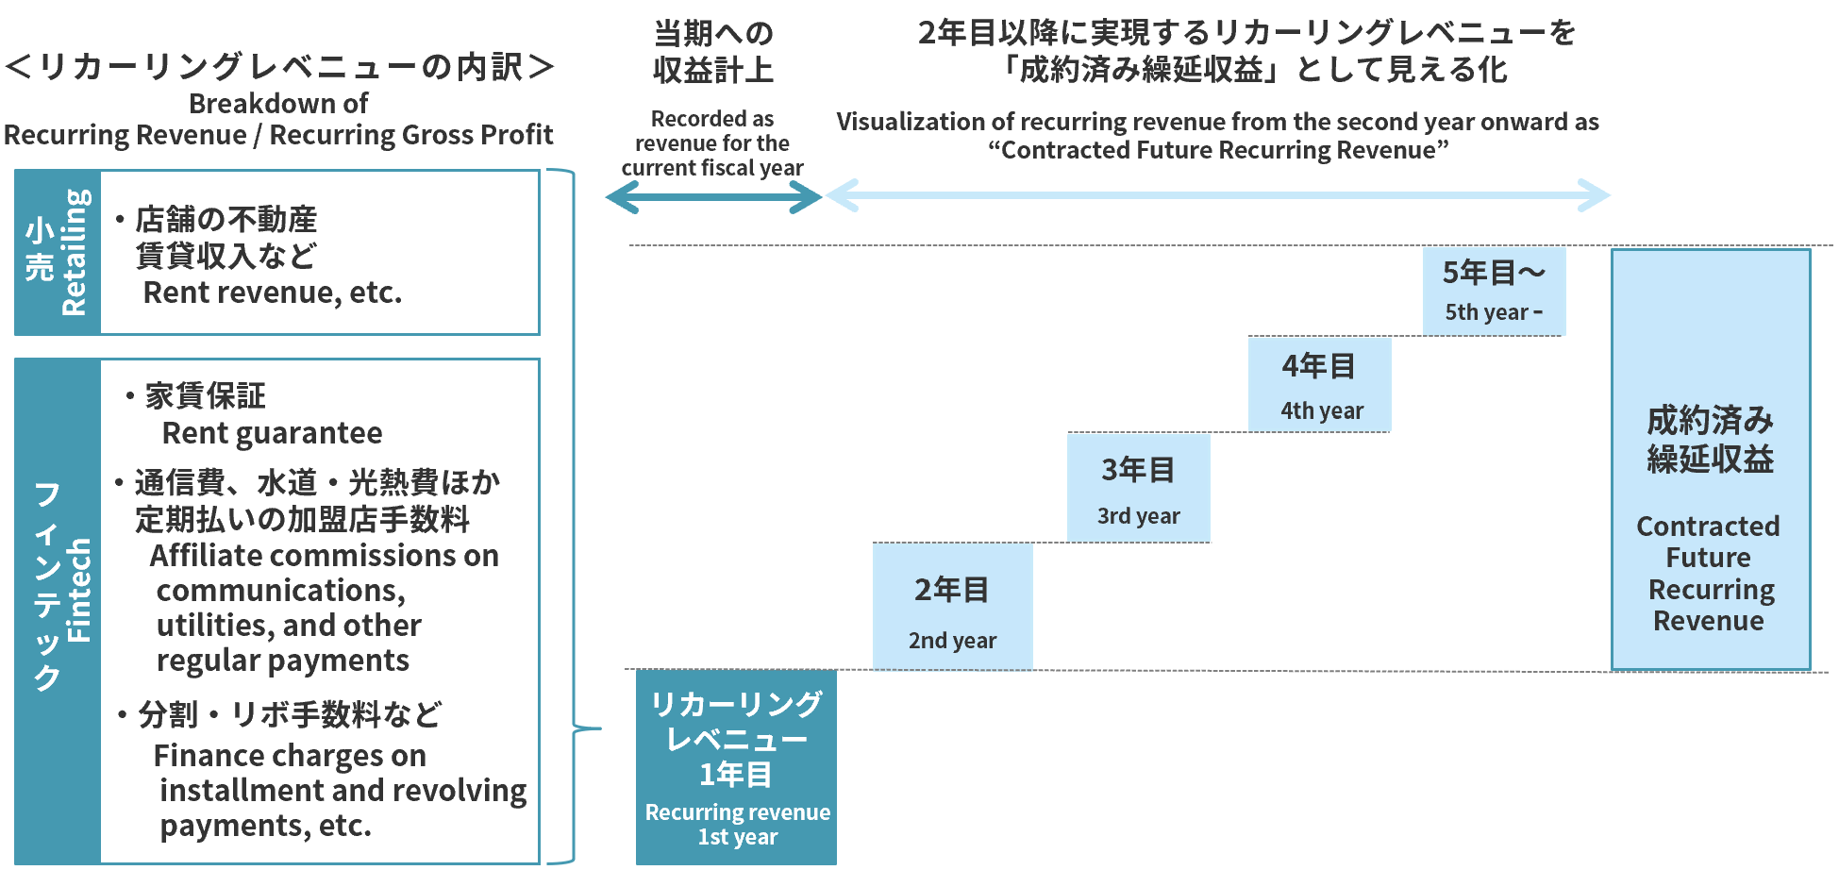
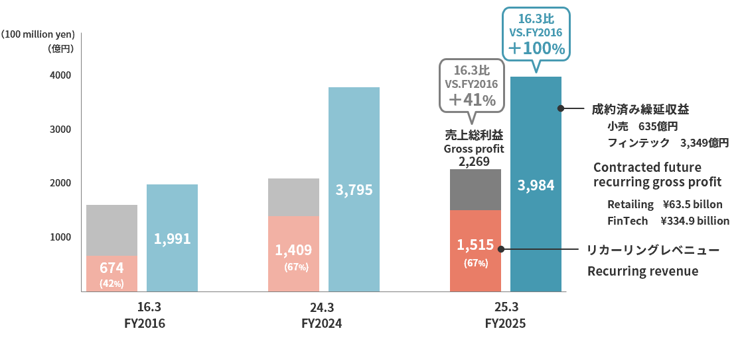

 | ＊ 家賃保証は残居住年数、加盟店手数料(定期払い)はカード有効期間、店舗の家賃収入は残契約年数をもとに算出 |  |  | ＊ 売上総利益には、販管費戻り(お取引先さまから継続的にいただく経費)を含む
 | Rent guarantee is calculated based on remaining years of occupancy, affiliate commissions (regular payments) |  |  | Gross profit includes selling, general and administrative expenses paid by business partners
 | are based on card expiration dates, and store rental income is based on remaining contract durations

24
<参考>店舗の状況について (Reference) About store trends

■改装の状況 Renovations
 |  |  | 2024/12/31 |  | 2025/12/31 |  | 2025/3/31
主な改装店舗 | Major store renovations |  | マルイファミリー海老名 | Marui Family Ebina | 北千住マルイ | Kitasenju Marui | 海老名マルイ | Ebina Marui
 |  |  | 北千住マルイ | Kitasenju Marui | 有楽町マルイ | Yurakucho Marui | 新宿マルイ | Shinjuku Marui
 |  |  | 中野マルイ | Nakano Marui | 新宿マルイ | Shinjuku Marui | 北千住マルイ | Kitasenju Marui
 |  |  | 博多マルイ | Hakata Marui | マルイファミリー溝口 | Marui Family Mizonokuchi | 錦糸町マルイ | Kinshicho Marui
 |  |  | なんばマルイ | Namba Marui | 錦糸町マルイ | Kinshicho Marui | 中野マルイ | Nakano Marui

■店舗数と売場面積の状況 Number of stores and sales floor space

 | （千㎡／Thousand ㎡） |  | 2024/12/31 |  | 2025/12/31 |  | 2025/3/31
期末店舗数 | Number of stores at the end of period |  | 22店舗 |  | 22店舗 |  | 22店舗
期末売場面積 | Sales floor space at the end of period | * | 383.6 |  | 375.4 |  | 383.6

* 「期末売場面積」はマルイ（外部専門店含む）、モディの合計面積です。
* Sales floor space at the end of period is total of Marui including specialty stores and Modi.

■契約形態 Contract Type
■非物販テナント構成 Non-retail tenants composition

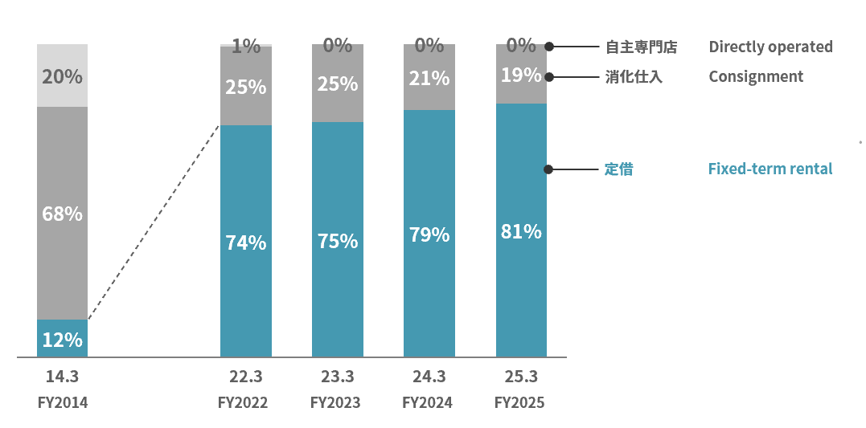
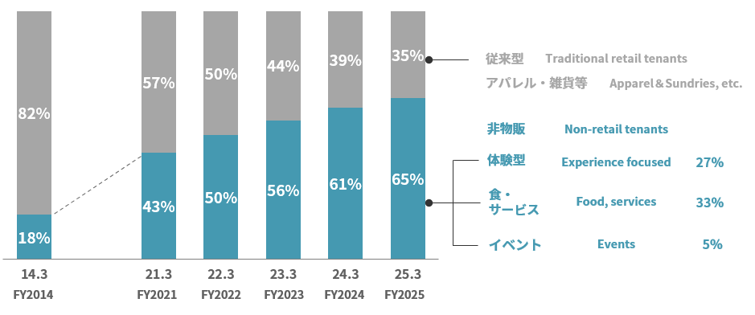

*

* 2014年3月期の「非物販」は、食・サービス・イベント等の合計値となっております。
The figure for “Non-retail tenants” for the fiscal year ended March 31, 2014, is the total for food, services, events, etc.

25
<参考>経営ビジョン＆戦略ストーリー2031について (Reference) About Management Vision & Strategy Narrative 2031

 | 2031年の創業100周年に向けて、「経営ビジョン＆戦略ストーリー2031」を策定しています。経営ビジョンとして高い目標を掲げ、そこからバックキャスティングして戦略ストーリーを構築し、
 | ビジョン・インパクト・事業戦略を連動させることで社会的価値の創出を実現していきます。
 | The Group formulated its “Management Vision & Strategy Narrative 2031” for the 100th anniversary of its founding in 2031.
 | We will set high goals as our management vision and build a strategy narrative by backcasting from there. We will achieve the creation of social value by linking our vision, impact, and business strategy.

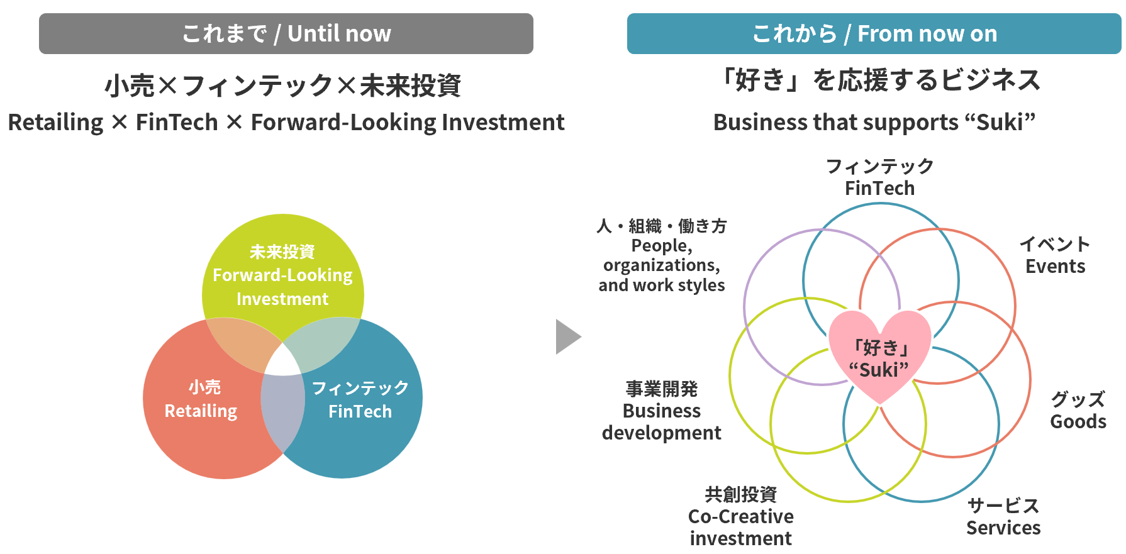
【経営ビジョン】 |  | Management Vision
 | 当社グループでは、2031年に向けた経営ビジョンとして「『好き』が駆動する経済」を掲げました。「好き」が駆動
 | する経済とは、「機能と価格」という２軸で規定される「コスパ経済」の対極に位置する概念であり、一人ひとりの
 | 感情や価値観、つまり「好き」が原動力となるもう一つの経済のあり方です。この経営ビジョンの実現に向けて、
 | これまでの小売・フィンテック・未来投資による三位一体のビジネスから、「好き」を中心に、小売やフィンテック、
 | 共創投資のノウハウ、そして、店舗やクレジットカードなどのアセットを活用する「好き」を応援するビジネスへと
 | 転換していきます。この「好き」を応援するビジネスを軸に、社会的なインパクトと利益の両立をめざすとともに、
 | 高成長と高還元の実現をめざします。
 | Our group has established “an economy driven by ‘Suki’” as its management vision for 2031. The economy driven by “Suki”
 | stands in stark contrast to the “value-for-money economy,” which is defined by the dual axes of “function and price.”
 | It represents another economic paradigm where the driving force is each individual's emotions and values—in other words,
 | their “Suki.” To realize this management vision, We will transition from our existing business model integrating
 | Retailing, FinTech, Forward-Looking Investments to a business that supports “Suki,” supporting it through Retailing,
 | FinTech, Co-Creative investment know-how, and leveraging assets like stores and credit cards. We will build the business
 | that supports “Suki,” aiming to accomplish both social impact and profitablity while pursuing high growth and high returns.

【戦略ストーリー2031】 |  | Strategy Narrative 2031
 | 「『好き』を応援するビジネス」を通じてめざすインパクトと、その実現に向けた戦略は以下のとおりです。
 | The impact we aim to achieve through our “business that supports ‘Suki’” and the strategies for its realization are as follows:

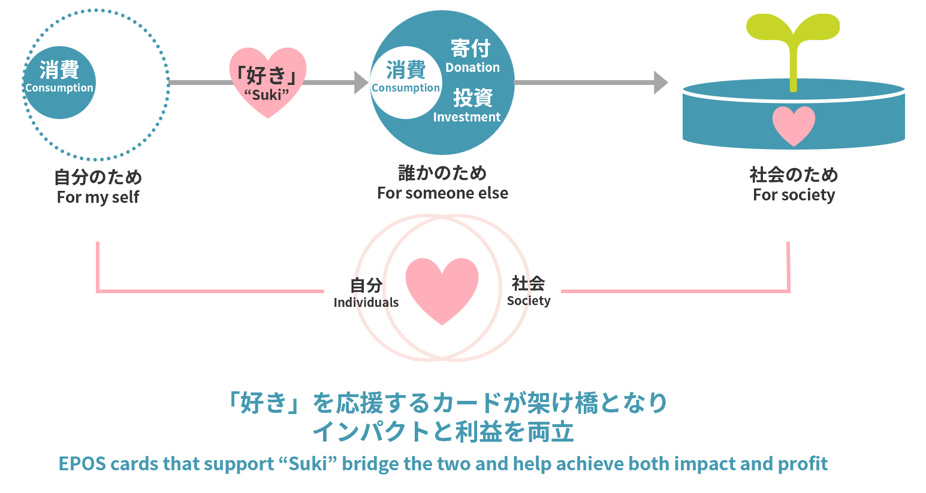
■「好き」を通じて誰かのため、社会のためへと広がる消費 |  | Consumption that expands for the benefit of others and society through "Suki"
 | 「好き」を応援するビジネスの目的は、「好き」を応援することで「自分のため」の消費が「誰かのため」となり、
 | やがて「社会のため」へと広がっていくことでインパクトと利益を両立させることにあります。
 | 当社グループの「好き」を応援するカードでは、ご利用を通じて応援したい相手に寄付ができるカードの会員が拡大しており、
 | 「誰かのため」に「寄付」することにしあわせを感じる新しいタイプの消費者が、今後もますます増えていくと予想されます。
 | 新しいタイプの消費者にお応えすることで差別化戦略を進め、「好き」を応援するカードの会員数を2031年３月期には
 | 300万人まで拡大し、2041年３月期にはゴールドカードの会員数を上回ることをめざします。
 | The purpose of our “business that supports ‘Suki’” is to achieve both impact and profit by encouraging “Suki,”
 | transforming consumption from being “for oneself,” to “for someone else,” and ultimately “for society.”
 | With EPOS cards that support “Suki,” the number of members using our cards that allow users to make donations
 | to those they wish to support through their spending is steadily increasing. We anticipate that more and more
 | consumers will continue to find happiness in making “donations” “for someone else.”
 | We will advance our differentiation strategy by responding to the new types of consumers. Our goal is to reach
 | 3 million cardholders of EPOS cards that support “Suki” by the fiscal year ending March 31, 2031, furthermore,
 | to surpass the number of Gold Card cardholders by the fiscal year ending March 31, 2041.

2000

26
■「好き」を応援するファイナンシャル・エンパワーメント |  | Financial empowerment that supports “Suki”
 | 当社グループはこれまで若者の自己実現を応援してきましたが、今後は「好き」を応援するファイナンシャル・エンパワー
 | メントを通じて、すべての人の自己実現を支援していきます。これまでのフィンテックのビジネスでは、丸井の店舗がある
 | 大都市圏を中心とした地域で「信用の共創」によりクレジットカードを発行してきましたが、今後はその対象範囲を広げ
 | 地域を問わず、「好き」を応援するカード・イベント・グッズをかけ合わせた「『好き』を応援するユニット」を軸に全国
 | 展開を通じて会員募集を行います。
 | また、今後拡大する自営業、スタートアップ、フリーランス等の多様な働き方に対しては「オーナーカード」、
 | 「ランサーズカード」、日本で働く外国人の方々に対しては協業を通じた「ＧＴＮカード」を含め、会員を拡大します。
2002
2002
2002
 | Until now, the Group has supported the self-realization of young people. Going forward, we will support the self-actualization
 | of all individuals through financial empowerment that supports “Suki.” In its FinTech business to date, Marui has issued credit
 | cards through the co-creation of creditability, mainly in metropolitan areas where it has stores. But going forward, we will
 | broaden our target areas and recruit members nationwide by expanding our rollout based on “units that support ‘Suki,’”
 | which combine EPOS cards, events, and goods that support “Suki,” regardless of location.
 | In addition, to address the expanding diversity of work styles, including self-employed individuals, startups, and freelancers,
 | we will expand the number of membership through initiatives such as the “Owner Card” and “Lancers Card.”
 | For foreign nationals working in Japan, we will also enhance recruitment through collaborations like the “GTN Card.”

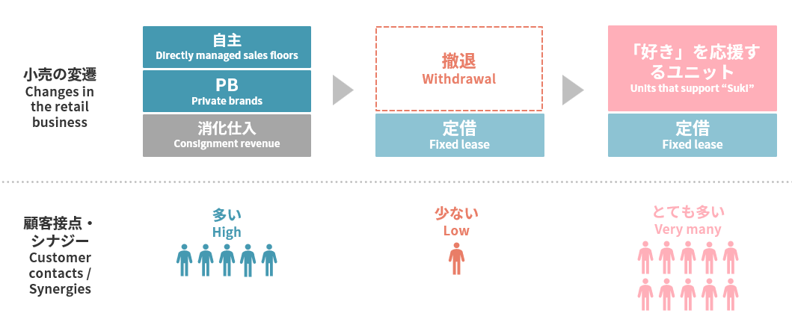
■支援戦略 |  | Support strategies
 | これまでの自主売場・ＰＢ商品に代わる新たな顧客接点として、コンパクトな面積で、高い集客力や会員募集力、客単価や利益率
 | の向上が期待できる「好き」を応援するユニットを全国主要都市に展開することで、インパクトと利益の両立を実現します。
 | また、当社グループはこれまでＤＸを通じた顧客体験の向上をめざして、ＵＸの先進企業でもあるグッドパッチ社との合弁会社や
 | 新たに設立したマルイユナイトを通じて、専門人材の採用を進めるとともにアジャイルな開発体制を整備してきました。
 | 今後はプロフェッショナル人材の活躍を通じて、デジタルのＵＸと「好き」を応援するユニットによるリアルの体験を
 | 融合した独自の体験価値を提供することでロイヤルカスタマー化を推進します。
 | As a new point of contact with customers to replace the independent sales areas and private brands, we will accomplish both
 | impact and profits by developing units that support “Suki” in major cities nationwide that offer, which can be expected to
 | attract customers, recruit members, and increase average customer spend and gross profit margin in a compact space.
 | Furthermore, in our efforts to enhance customer experience through DX, we have newly established a joint venture with
 | Goodpatch Inc. and marui unite Co., Ltd, a leading UX design company. We have also been actively recruiting specialized
 | talent and building an agile development framework.
 | Going forward, we will promote the development of loyal customers by leveraging the expertise of professional personnel
 | to provide unique experiential value that combines digital UX with real-world experiences through units that support “Suki”.

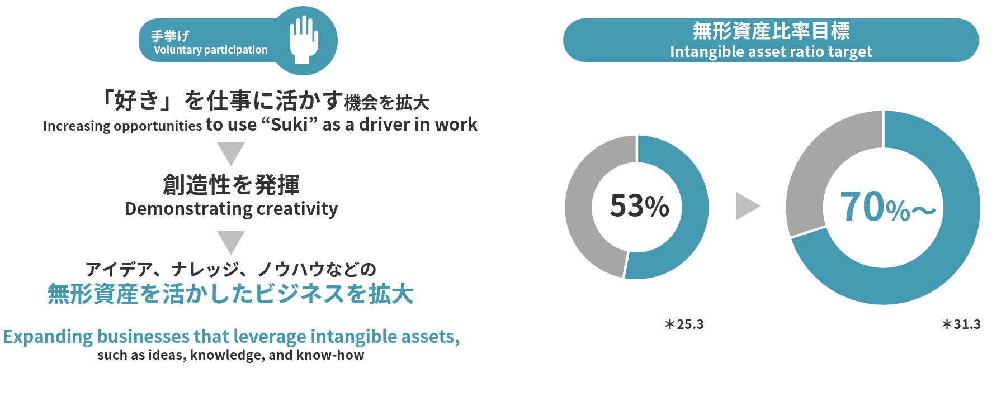
■「フロー」を通じた創造性の発揮 |  | Expression of creativity through “flow”
 | 当社グループでは、能力と挑戦、創造性としあわせ、というビジネスにとって重要な要素を包括的に捉えることのできる
 | 「フロー」という概念に注目し、社員一人ひとりの働きがいと組織活力を高める取り組みを行ってきました。
 | 今後は、「好き」を応援するコンクールなどを通じて自分の「好き」を仕事に活かす機会を増やし、
 | 創造性を発揮することで、アイデアやナレッジ、ノウハウなどの無形資産を活かしたビジネスを拡大し、
 | 2031年３月期までに無形資産比率を70％以上に高めることで企業価値の向上をめざします。
 | At the Group, we focus on the concept of “flow,” which comprehensively captures the elements that are important for business,
 | such as ability and challenge, creativity and happiness, and have been working to enhance the job satisfaction and
 | organizational vitality of every employee. Going forward, we will increase opportunities for employees to apply their “Suki”
 | to their work by organizing contests and other initiatives that support “Suki” and encourage creativity. By expanding businesses
 | that leverage intangible assets—such as ideas, knowledge, and know-how, we aim to raise the ratio of intangible assets to over
 | 70% by the fiscal year ending March 31, 2031, thereby enhancing our corporate value.

2000

27
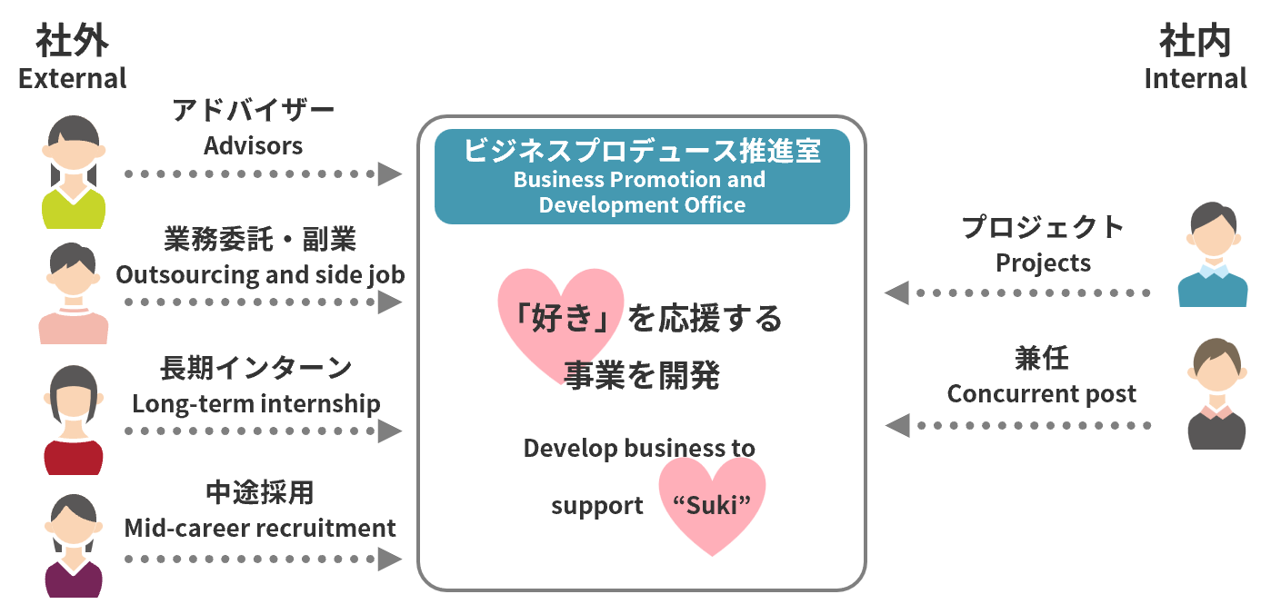
■ソーシャル・イントラプレナーによる事業開発 |  | Business development by social intrapreneurs
 | 社外の起業家とのイノベーションの創出に加え、「会社にいながら社会を変えられるソーシャル・イントラプレナー
 | （社内起業家）」の活躍を促すために、ビジネスプロデュース推進室を設置し、さまざまな働き方を通じて社内外から人材を
 | 募集し事業開発を進めます。中長期的な人材育成のため「ソーシャル・イントラプレナー育成財団」を設立し、大学生、
 | 中高生向けに講座を提供します。将来的には受講者の当社グループへの入社やプロジェクトへの参加を通じ、当社グループの
 | 事業開発にも活かしていきます。
 | In addition to creating innovation with external entrepreneurs, we will establish Business Promotion And Development
 | Office to encourage the activities of “social intrapreneurs (internal entrepreneurs) who can change society while working at
 | the company.” We will recruit talent from both inside and outside the company through various employment formats and
 | promote business development. We have established the “Social Intrapreneur Development Foundation” to nurture human
 | resources over the medium to long term and will offer courses for university and junior/senior high school students. In the
 | future, we will leverage their knowledge and skills through employment at the Group and participation in projects to
 | contribute to the business development of the Group.

■探究領域 |  | Exploratory domains
 | 「好き」を応援するビジネスのグローバル化に取り組み、まずは「世界から見た『好き』の対象としての日本」というテーマで世界中から人材を募集し事業開発を進めます。
 | We are working to globalize our business that supports “Suki.” As a first step, we will launch business development initiatives by recruiting talent from around the world under the theme of
 | “Japan as a 'Suki' in the Eyes of the World.”

【リスク】（金利上昇による金融費用増加への対応） |  | Risks (Response to increased financial expenses due to rising interest rates)
 | 分割・リボ手数料については、2025年10月より手数料率を変更し、収益の増加を見込んでいます。
 | 調達金利については、平均調達年限を短縮することで調達利率の低減を図るとともに、格付の向上をめざして格付機関との対話を強化し、金融費用の増加抑制に取り組みます。
 | We changed installment and revolving fees in October 2025, and an increase in revenue is expected. With regard to borrowing rates, we will strive to reduce borrowing rates by shortening the average
 | borrowing period, while also strengthening dialogue with rating agencies with the aim of improving our credit ratings and curbing increases in financial expenses.

【資本政策と株主還元】 |  | Capital policy and shareholder returns | ■資本配分（26年3月期～31年3月期）
 | 2031年３月期には、バランスシートが1.5兆円規模に拡大する見通しとなり、セグメント別では小売の自己資本比率が50％と、 |  | Capital allocation(FY2026 to FY2031)
 | 当社グループが最適とする35％から乖離が見込まれるため、300億円の資本最適化をすることで連結自己資本比率16％を目標に
 | バランスシートの見直しを進めます。株主還元方針については、2031年３月期に向けてROE15％以上をめざすことを鑑み、
 | 株主資本配当率（DOE）10%としています。
 | 資本配分については、６年間の基礎営業キャッシュ・フロー3,500億円を、成長投資として既存事業に900億円、ＤＸ投
 | 資・事業開発などの未来投資に600億円、資本最適化に向けた自己株式取得に300億円、株主還元に1,700億円を配分する
 | 計画です。
 | In the fiscal year ending March 31, 2031, our balance sheet is projected to expand to approximately 1.5 trillion yen. |  | ■高成長・高還元にむけたKPI
 | In terms of segments, given that the equity-to-asset ratio in our Retailing segment is expected to diverge from our optimal level |  | KPIs for achieving high growth and high returns
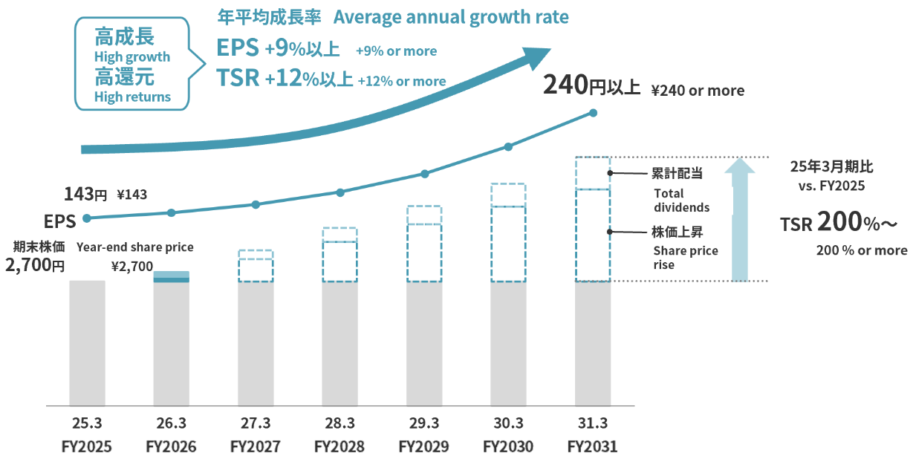
 | of 35% to around 50%, we plan to implement capital optimization measures totaling 30 billion yen. Through this initiative,
 | we aim to recalibrate our balance sheet and achieve a consolidated capital adequacy ratio of 16%. Regarding our shareholder
 | returns policy, considering our target ROE of over 15% for the fiscal year ending March 31, 2031, we have set our dividend on equity
 | ratio (DOE) to 10%. The plan of capital allocation is to allocate the core operating cash flow of 350 billion yen over the next six years
 | as follows: 90 billion yen for growth investments in existing businesses, 60 billion yen for Forward-Looking investments such as
 | DX investments and business development, 30 billion yen for the acquisition of treasury shares for capital optimization, and
 | 170 billion yen for shareholder returns.

【KPI】 |  | KPI
 | 2031年３月期におけるKPIはPBR３～４倍、EPS成長率は年率９％以上、TSR成長率は年率12%以上の高成長・
 | 高還元の実現をめざします。
 | For the fiscal year ending March 31, 2031, we aim to achieve high growth and high returns with a PBR of 3 to 4 times,
 | EPS growth of 9% or more, and TSR growth of 12% or more on an annual basis.

2000

28
<参考> 「好き」を応援するカードについて (Reference) About EPOS cards that support "Suki" *

「好き」を応援するカードは、アニメや音楽アーティスト、ゲームやマンガなどとのコラボデザインを展開するエポスカードです。
全142企画・会員数132万人、新規会員に占める構成も年々高まり4割を超えております。（2025年12月現在）
「好き」を応援するカードは、SNSとの親和性が高く、その結果、1枚当たりの獲得コストもアフィリエイト等の広告に比べ非常にローコストです。
また、経済的なインセンティブを超えた入会動機による熱量の高いファンづくりにつながりやすいこともあり、LTVは一般カードの2~7倍と高く、今後の戦略次第ではゴールドカードのLTVに
迫る可能性も秘めております。

EPOS cards that support "Suki" are the Epos Cards which have been designed in collaboration with anime, music artists, video games, manga, etc.
Total 142 projects, 1.32 million members, with new cardholders accounting for over 40% of the total—a figure that continues to rise year after year. (as of December 2025)
They have a high affinity with social media, and as a result, the acquisition cost per card is very low compared to affiliate advertising.
In addition, because it is easy to create enthusiastic fans who join for more than financial incentives, LTV is 2 to 7 times higher than that of classic cards, and may approach the LTV of gold cards,
depending on future strategies.

■「好き」を応援するカードの広がり | ■「好き」を応援するカードの会員数 | ■「好き」を応援するカードのLTV
Expansion of EPOS cards that support "Suki" | Number of members of EPOS cards that support "Suki" | LTV of EPOS cards that support "Suki"
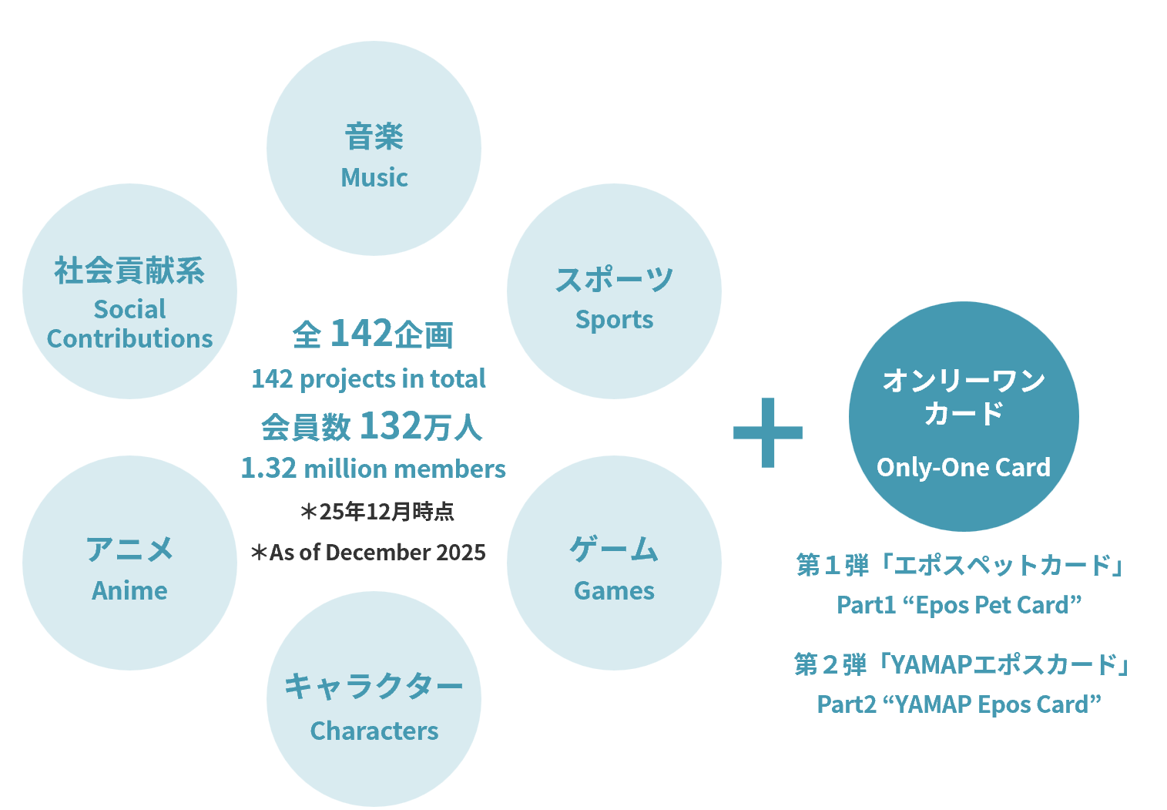
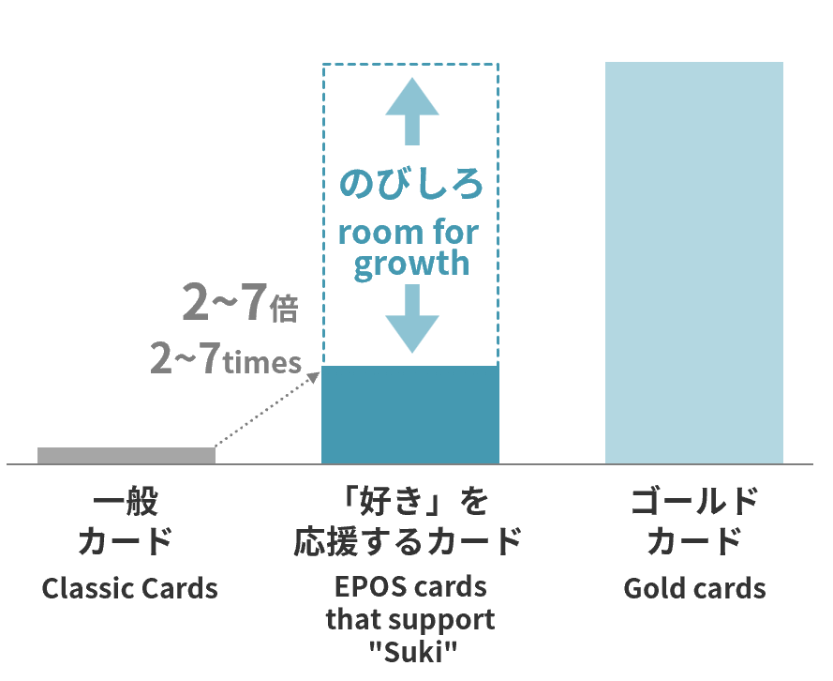
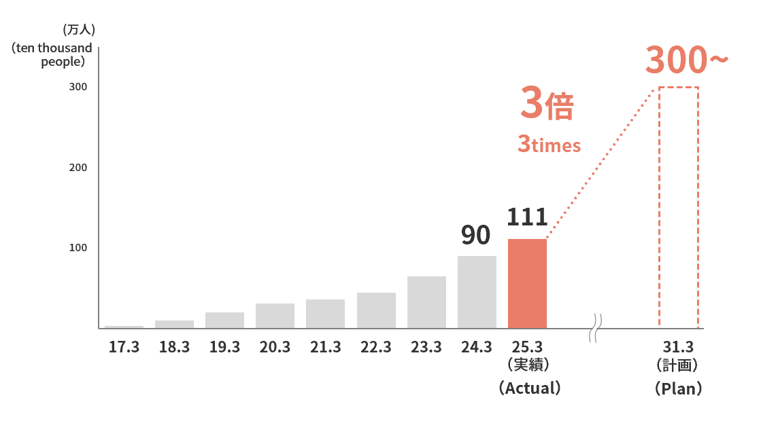

*The word “Suki” can mean love, like, favor, passionate about, crazy about, adore, etc.

2000

29
<参考> 「好き」を応援するカード 企画一覧 (Reference) Project list of EPOS cards that support "Suki"

2014年～2024年3月 2014 - March 2024

発行月 | month of release | カード名称 | Card Title | 発行月 | month of release | カード名称 | Card Title
2014年07月 | July 2014 | オトメイトエポスカード | otomate Epos Card | 2023年01月 | January 2023 | ポケマルエポスカード | Pocket Marche Epos Card
2015年02月 | February 2015 | 福岡ソフトバンクホークスエポスカード | Fukuoka Softbank Hawks Epos Card | 2023年02月 | February 2023 | マリマリマリーエポスカード | marymarymary Epos Card
2015年09月 | September 2015 | カプコンエポスカード | CAPCOM Epos Card | 2023年03月 | March 2023 | NieR:Automata Ver1.1a エポスカード | NieR:Automata Ver1.1a Epos Card
2016年03月 | March 2016 | コーエーテクモゲームスエポスカード | KOEI TECMO GAMES Epos Card | 2023年03月 | March 2023 | ムーミン エポスカード | MOOMIN Epos Card
...
2000

30
...
2000

31
...
 |  | While the “IMPACT BOOK,” which describes the status of our impact initiatives,
 |  | has received a certain amount of positive feedback, we have received some comments, mainly from
 |  | future generations, about the difficulty and lack of clarity of the contents.
 |  | The “IMPACT BOOK:Future Generations Edition” has been restructured so that future generations will be able to
 |  | realize that impact initiatives are “their own business” and think about their own “future”.
 |  | In addition, many future generations were also actively involved in the production and editing of this booklet as
 |  | “creators”. From on-site reporting on impact initiatives, to checking whether the content is easy to understand
 |  | even for junior high and high school students, this booklet has been created with the perspective
 |  | of the future generations who will be reading it.
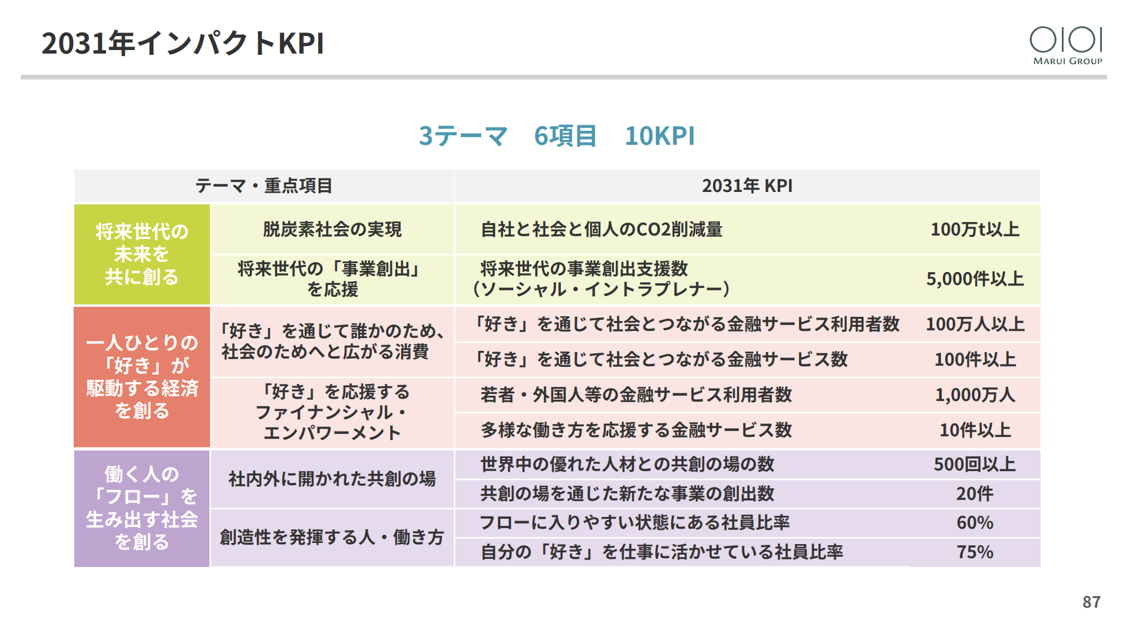
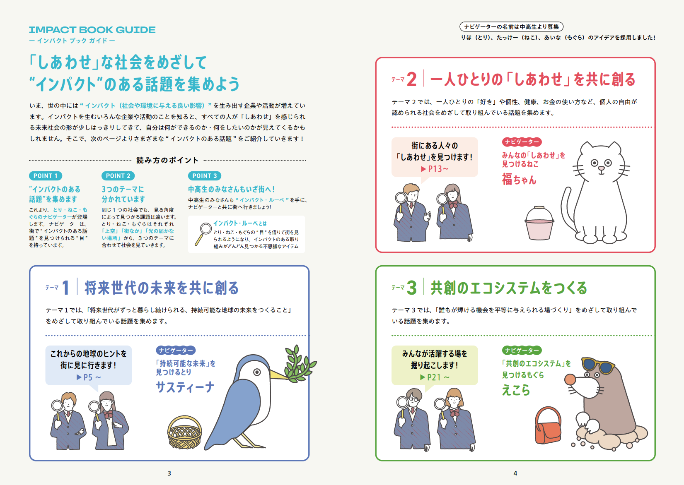

(日本語版)
（English）
※「IMPACT BOOK 2025」は、こちらからご覧ください
 | https://pdf.0101maruigroup.co.jp/ir/pdf/impactbook/2025/impactbook2025_all.pdf
IMPACT BOOK 2025 is available through the following links.
 | https://pdf.0101maruigroup.co.jp/en/ir/pdf/impactbook/2025/impactbook_all.pdf

 |  | ※「IMPACT BOOK ～将来世代版～」は、こちらからご覧ください
 |  |  | https://www.0101maruigroup.co.jp/ir/pdf/impactbook/2024/impactbook_future.pdf
 |  |  | The “IMPACT BOOK:Future Generations Edition” is only available in Japanese.

2000

32
...
 | Photo by Hironori Kim

＜目次＞ Table of Contents
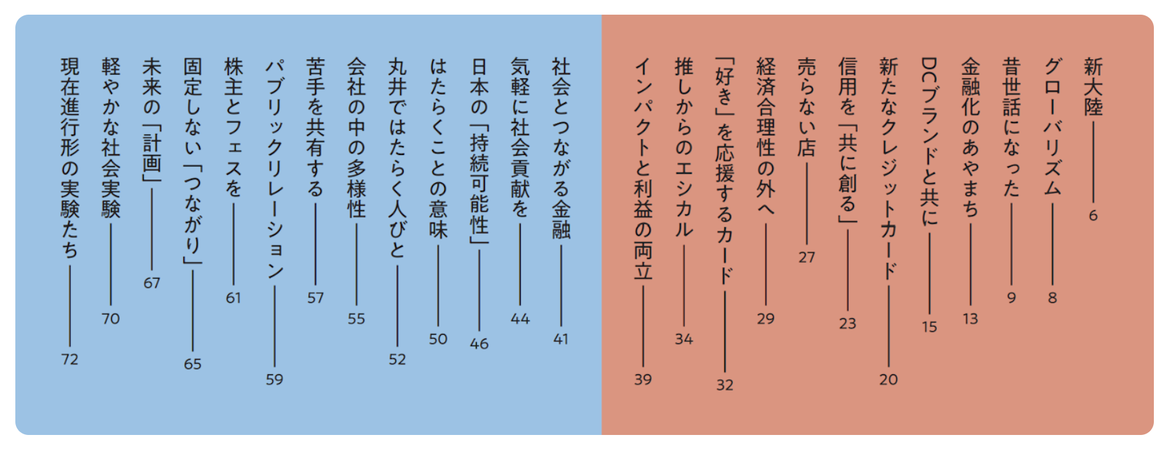
...
2000

33
...
丸井グループ
公式YouTubeチャンネル
The MARUI GROUP
Official YouTube Channel
...
 | https://www.youtube.com/@maruigroup/videos

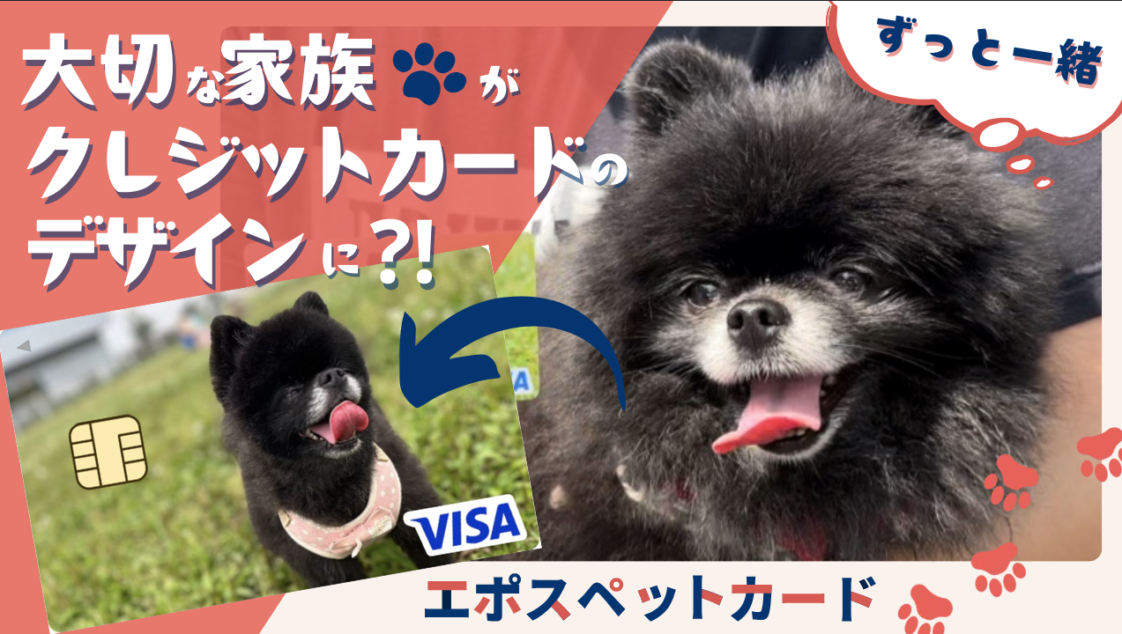
...
https://youtu.be/R5rwrNWSaUQ
...
2000

裏表紙
...
2000

